关系图
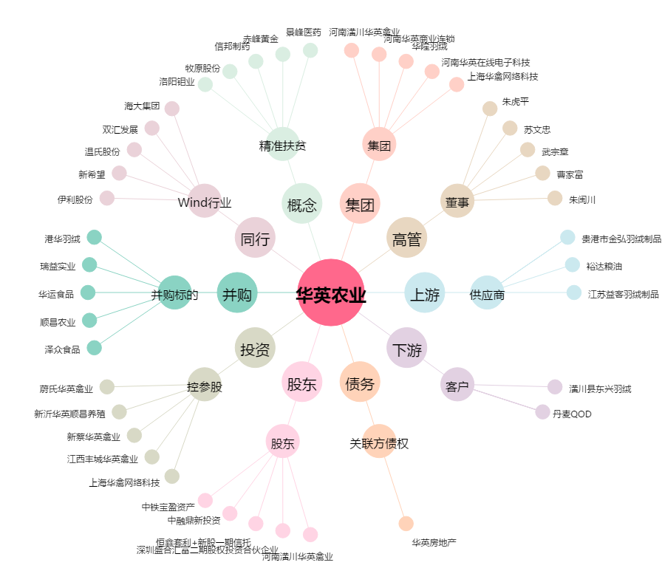
华英农业[002321.SZ] - 关系概览图

